Ontvangers
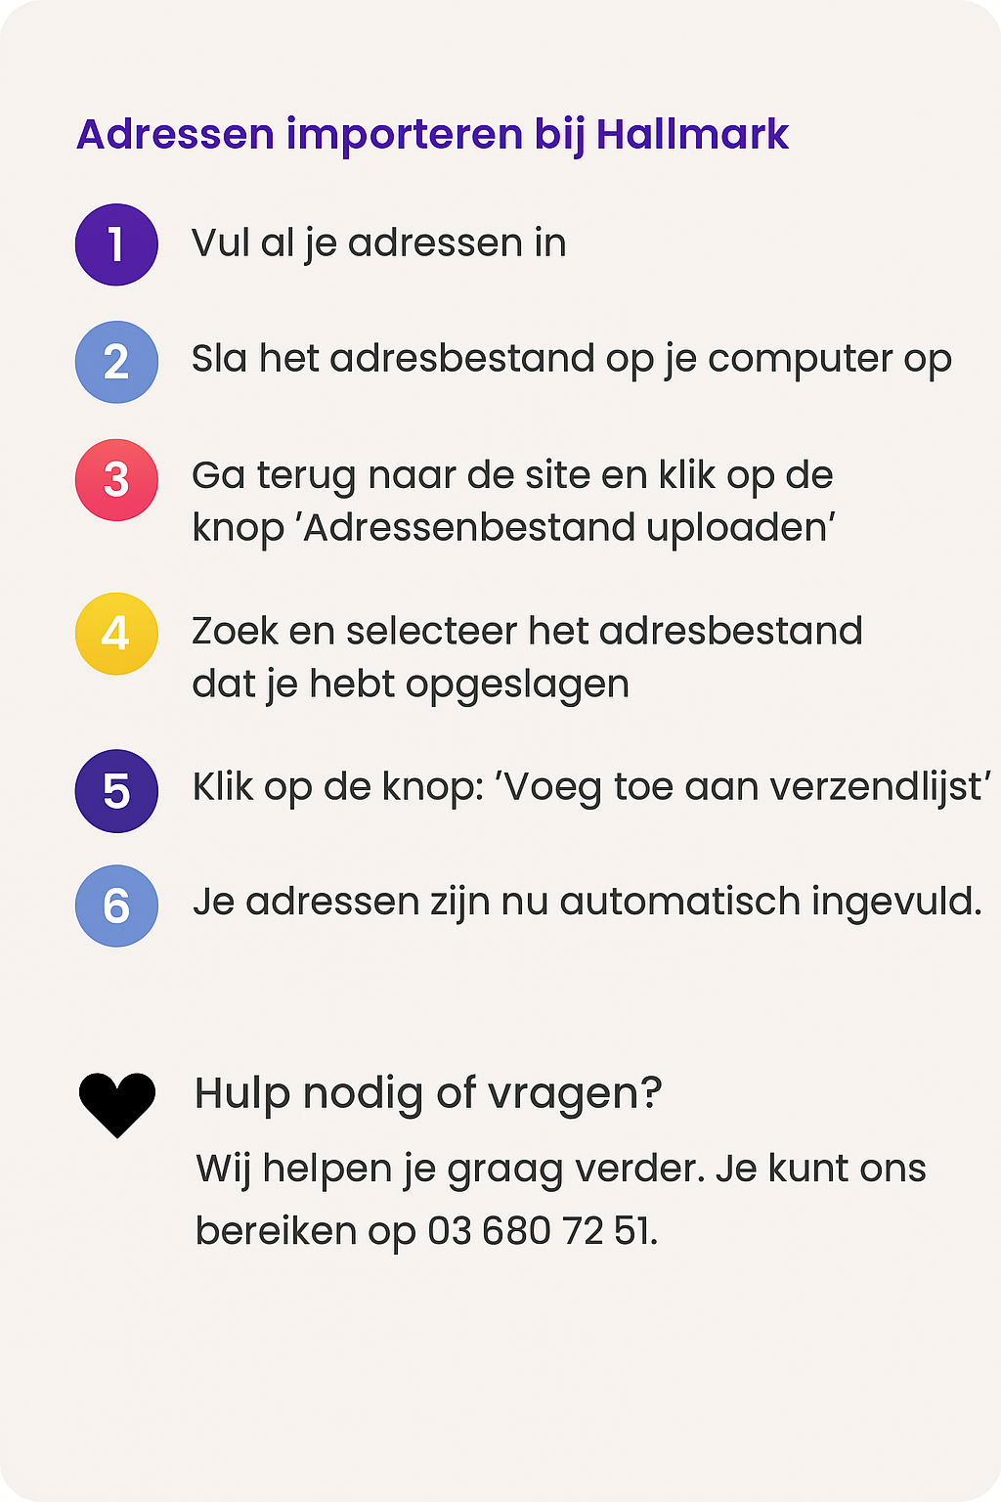
Dit voorbeeldadres wordt niet toegevoegd aan je verzendlijst
Bedrijfsnaam | Voornaam* | Achternaam* | Straat* | Huisnummer* | Toevoeging | Postcode* | Woonplaats* | Land*
Hallmark | Koen | Peeters | Kerkstraat | 89 | -27 | 2060 | Antwerpen | België (BE)

